Card 2 – textandimage
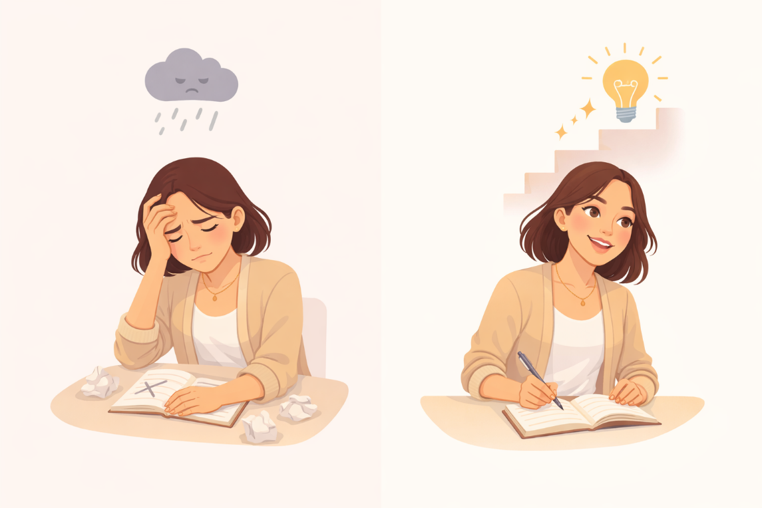
Field | Example content | Option A | Option B | Option C | Author | Image Alt | Image Description | Video Duration Est | Video Alt | Video Description
Title | Jak vidíš sebe?
Text | Někdy si myslíme, že naše schopnosti jsou pevně dané — že jsme buď „dobré“, nebo „ne dobré“ v něčem. Tomu se často říká fixní nastavení mysli (fixed mindset). Růstové nastavení mysli (growth mindset) je jiné. Znamená to věřit, že se můžeš učit, zlepšovat a rozvíjet v čase.
Quote
Image | https://drive.google.com/file/d/1EYhE0H8b82PI0UU4e-qedSBW_4Sb0z_Y/view?usp=drive_link |  |  |  |  | Porovnání pevného a růstového myšlení | Rozdělená ilustrace ukazující ženu nejprve se cítící zaseknutou nebo odrazenou, a poté pokračující v učení a zlepšování.
Video
Subtitle
Multiple choice question
Open question
List
Last message

Card 6 - Text
Field | Example content | Option A | Option B | Option C | Option D | Option E | Image Description | Video Duration Est | Video Alt | Video Description
Title | Můžeš se učit a zlepšovat
Text | Nemusíš od začátku vědět všechno. Dovednosti i sebevědomí se rozvíjejí postupně — skrze praxi, úsilí a zkušenosti. Nejsi neměnná. Můžeš se učit, přizpůsobovat a zlepšovat.
Quote
Image | https://drive.google.com/file/d/1qajPXj7wbh5PUeF4Acs0bLeSiw5Y0uiV/view?usp=sharing |  |  |  |  |  | Žena věnující se učení nebo procvičování, projevující soustředění a postupné zlepšování.
Video
Subtitle
Multiple choice question
Open question
List
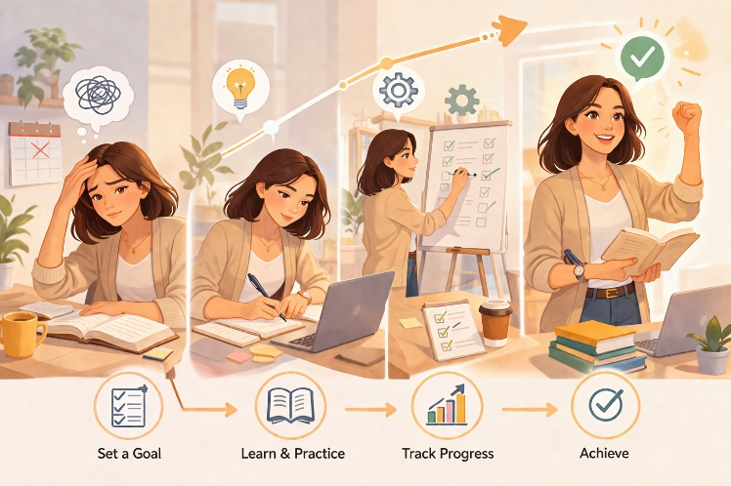
Last message

